번역요청
 | 이 컬러부분은 번역이 필요합니다. | 이 컬러부분은 번역이 필요합니다. | 이 컬러부분은 번역이 필요합니다.

텍스트아이디 | 원문 | 번역(중국어 번체) | 번역(중국어 번체) | 샘플이미지
fnf.theme.alpaca.desc | 광고보상 코인이 영구적으로 조금 증가합니다 | 獎勵式廣告硬幣會持續的微幅增加 | 奖励式广告硬币会持续的微幅增加
fnf.theme.alpaca.name | 알피 | 阿皮 | 阿皮
fnf.theme.bear.desc
fnf.theme.bear.name | 보스 | 熊寶貝(아기곰) | 熊寶貝(아기곰)
fnf.theme.boo.desc | Facebook으로 로그인해야 합니다 | 必須以Facebook帳號來登入 | 必须以Facebook账号来登入
fnf.theme.boo.name | 안경 | 咕咕嚕(부엉이의 울음소리) | 咕咕噜(부엉이의 울음소리)
fnf.theme.cameleon.desc | 코인 획득량이 영구적으로 조금 증가합니다 | 取得的硬幣數會持續微幅增加 | 取得的硬币数会持续微幅增加
fnf.theme.cameleon.name | 마카롱 | 馬卡龍 | 马卡龙
fnf.theme.chick.desc | 코인 획득량이 영구적으로 조금 증가합니다 | 코인 획득량이 영구적으로 조금 증가합니다 | 코인 획득량이 영구적으로 조금 증가합니다
fnf.theme.chick.name | 잼잼 | 嗶嗶 | 哔哔
fnf.theme.chicken.desc | 광고보상 코인이 영구적으로 조금 증가합니다. | 광고보상 코인이 영구적으로 조금 증가합니다. | 광고보상 코인이 영구적으로 조금 증가합니다.
fnf.theme.chicken.name | 치느님 | 咕咕(닭울음소리) | 咕咕(닭울음소리)
fnf.theme.cow.desc | 코인 획득량이 영구적으로 조금 증가합니다 | 코인 획득량이 영구적으로 조금 증가합니다 | 코인 획득량이 영구적으로 조금 증가합니다
fnf.theme.cow.name | 우유 | 牛奶 | 牛奶
fnf.theme.crocodile.desc | 코인 획득량이 영구적으로 조금 증가합니다 | 코인 획득량이 영구적으로 조금 증가합니다 | 코인 획득량이 영구적으로 조금 증가합니다
fnf.theme.crocodile.name | 멍청이 | 小呆 | 小呆
fnf.theme.elephant.desc | 코인 획득량이 영구적으로 조금 증가합니다 | 코인 획득량이 영구적으로 조금 증가합니다 | 코인 획득량이 영구적으로 조금 증가합니다
fnf.theme.elephant.name | 옹박 | 拳霸 | 拳霸
fnf.theme.frog.desc | 광고보상 코인이 영구적으로 조금 증가합니다. | 광고보상 코인이 영구적으로 조금 증가합니다. | 광고보상 코인이 영구적으로 조금 증가합니다.
fnf.theme.frog.name | 제리 | 傑利鼠 | 杰利鼠
fnf.theme.furseal.desc | 광고보상 코인이 영구적으로 조금 증가합니다. | 광고보상 코인이 영구적으로 조금 증가합니다. | 광고보상 코인이 영구적으로 조금 증가합니다.
fnf.theme.furseal.name | 해피 | 樂樂 | 乐乐
fnf.theme.gibbon.desc | 광고보상 코인이 영구적으로 조금 증가합니다. | 광고보상 코인이 영구적으로 조금 증가합니다. | 광고보상 코인이 영구적으로 조금 증가합니다.
fnf.theme.gibbon.name | 버즈 | 巴斯 | 巴斯
fnf.theme.giraffe.desc | 코인 획득량이 영구적으로 조금 증가합니다 | 코인 획득량이 영구적으로 조금 증가합니다 | 코인 획득량이 영구적으로 조금 증가합니다
fnf.theme.giraffe.name | 양말 | 襪子 | 袜子
fnf.theme.greenturtle.desc | 코인 획득량이 영구적으로 조금 증가합니다 | 코인 획득량이 영구적으로 조금 증가합니다 | 코인 획득량이 영구적으로 조금 증가합니다
fnf.theme.greenturtle.name | 콩이 | 小豆 | 小豆
fnf.theme.hippopotamus.desc | 광고보상 코인이 영구적으로 조금 증가합니다. | 광고보상 코인이 영구적으로 조금 증가합니다. | 광고보상 코인이 영구적으로 조금 증가합니다.
fnf.theme.hippopotamus.name | 감자 | 大嘴(큰 입) | 大嘴(큰 입)
fnf.theme.horse.desc | 코인 획득량이 영구적으로 조금 증가합니다 | 코인 획득량이 영구적으로 조금 증가합니다 | 코인 획득량이 영구적으로 조금 증가합니다
fnf.theme.horse.name | 얼빵이 | 小馬哥(말 오빠, 대만 대통령 별명…성이 "말"씨라서요) | 小马哥(말 오빠, 대만 대통령 별명…성이 "말"씨라서요)
fnf.theme.jindo.desc | 광고보상 코인이 영구적으로 조금 증가합니다. | 광고보상 코인이 영구적으로 조금 증가합니다. | 광고보상 코인이 영구적으로 조금 증가합니다.
fnf.theme.jindo.name | 진진 | 珍珍 | 珍珍
fnf.theme.lion.desc | 코인 획득량이 영구적으로 조금 증가합니다 | 코인 획득량이 영구적으로 조금 증가합니다 | 코인 획득량이 영구적으로 조금 증가합니다
fnf.theme.lion.name | 워리어 | 獅大王(사자 대왕) | 狮大王(사자 대왕)
fnf.theme.lioness.desc | 광고보상 코인이 영구적으로 조금 증가합니다. | 광고보상 코인이 영구적으로 조금 증가합니다. | 광고보상 코인이 영구적으로 조금 증가합니다.
fnf.theme.lioness.name | 엄마사자 | 獅母 | 狮母
fnf.theme.loli.desc | 광고보상 코인이 영구적으로 조금 증가합니다. | 광고보상 코인이 영구적으로 조금 증가합니다. | 광고보상 코인이 영구적으로 조금 증가합니다.
fnf.theme.loli.name | 로리 | 蘿莉 | 萝莉
fnf.theme.naru.desc | 코인 획득량이 영구적으로 조금 증가합니다 | 코인 획득량이 영구적으로 조금 증가합니다 | 코인 획득량이 영구적으로 조금 증가합니다
fnf.theme.naru.name | 나르 | 納魯 | 纳鲁
fnf.theme.otter.desc | 광고보상 코인이 영구적으로 조금 증가합니다. | 광고보상 코인이 영구적으로 조금 증가합니다. | 광고보상 코인이 영구적으로 조금 증가합니다.
fnf.theme.otter.name | 쿠키 | 小餅 | 小饼
fnf.theme.panda.desc | 광고보상 코인이 영구적으로 조금 증가합니다. | 광고보상 코인이 영구적으로 조금 증가합니다. | 광고보상 코인이 영구적으로 조금 증가합니다.
fnf.theme.panda.name | 뭉치 | 圓仔(원이,대만 동물원의 판다 이름) | 圆仔(원이,대만 동물원의 판다 이름)
fnf.theme.penguin.desc | 광고보상 코인이 영구적으로 조금 증가합니다. | 광고보상 코인이 영구적으로 조금 증가합니다. | 광고보상 코인이 영구적으로 조금 증가합니다.
fnf.theme.penguin.name | 펭 | 小企 | 小企
fnf.theme.persian.desc | 코인 획득량이 영구적으로 조금 증가합니다 | 코인 획득량이 영구적으로 조금 증가합니다 | 코인 획득량이 영구적으로 조금 증가합니다
fnf.theme.persian.name | 만두 | 饅頭 | 馒头
fnf.theme.pig.desc | 코인 획득량이 영구적으로 조금 증가합니다 | 코인 획득량이 영구적으로 조금 증가합니다 | 코인 획득량이 영구적으로 조금 증가합니다
fnf.theme.pig.name | 저금통 | 存錢筒 | 存钱筒
fnf.theme.pigblack.desc | 광고보상 코인이 영구적으로 조금 증가합니다. | 광고보상 코인이 영구적으로 조금 증가합니다. | 광고보상 코인이 영구적으로 조금 증가합니다.
fnf.theme.pigblack.name | 탄빵 | 黑仔 | 黑仔
fnf.theme.polarbear.desc | 코인 획득량이 영구적으로 조금 증가합니다 | 코인 획득량이 영구적으로 조금 증가합니다 | 코인 획득량이 영구적으로 조금 증가합니다
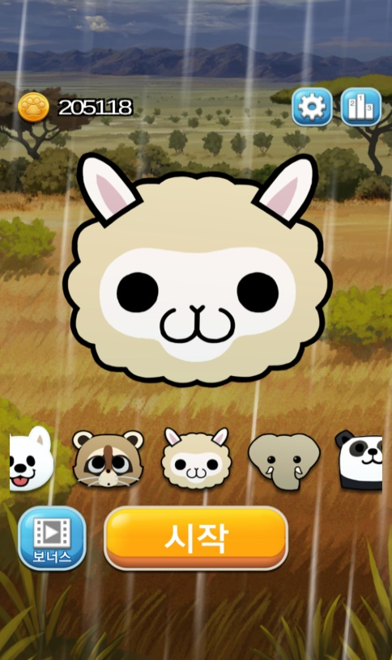
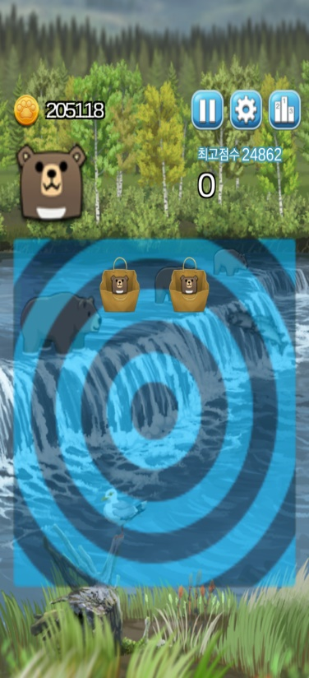
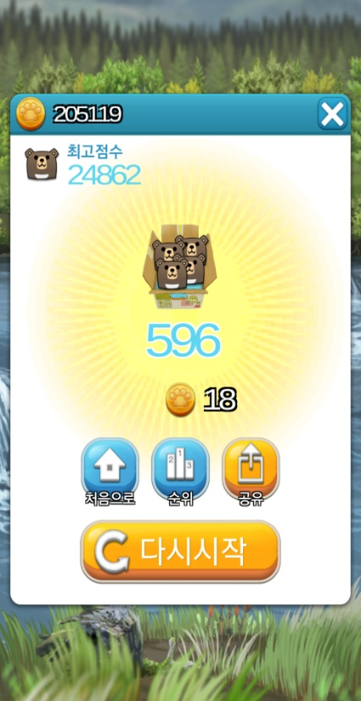
fnf.theme.polarbear.name | 콜라 | 可樂 | 可乐
fnf.theme.pomeranian.desc | 광고보상 코인이 영구적으로 조금 증가합니다. | 광고보상 코인이 영구적으로 조금 증가합니다. | 광고보상 코인이 영구적으로 조금 증가합니다.
fnf.theme.pomeranian.name | 슌 | 小美 | 小美
fnf.theme.pomewhite.desc | 광고보상 코인이 영구적으로 조금 증가합니다. | 광고보상 코인이 영구적으로 조금 증가합니다. | 광고보상 코인이 영구적으로 조금 증가합니다.
fnf.theme.pomewhite.name | 흰둥이 | 小白 | 小白
fnf.theme.rabbit.desc | 광고보상 코인이 영구적으로 조금 증가합니다. | 광고보상 코인이 영구적으로 조금 증가합니다. | 광고보상 코인이 영구적으로 조금 증가합니다.
fnf.theme.rabbit.name | 경단 | 糯米團 | 糯米团
fnf.theme.raccoon.desc | 코인 획득량이 영구적으로 조금 증가합니다 | 코인 획득량이 영구적으로 조금 증가합니다 | 코인 획득량이 영구적으로 조금 증가합니다
fnf.theme.raccoon.name | 우동 | 小浣(완이, 음식을 물에 씻어 먹는 습관 때문에 붙여진 명칭) | 小浣(완이, 음식을 물에 씻어 먹는 습관 때문에 붙여진 명칭)
fnf.theme.santa.desc | 광고보상 코인이 영구적으로 조금 증가합니다. | 광고보상 코인이 영구적으로 조금 증가합니다. | 광고보상 코인이 영구적으로 조금 증가합니다.
fnf.theme.santa.name | 산타 | 聖誕 | 圣诞
fnf.theme.sealion.desc | 광고보상 코인이 영구적으로 조금 증가합니다. | 광고보상 코인이 영구적으로 조금 증가합니다. | 광고보상 코인이 영구적으로 조금 증가합니다.
fnf.theme.sealion.name | 쿠쿠 | 酷酷 | 酷酷
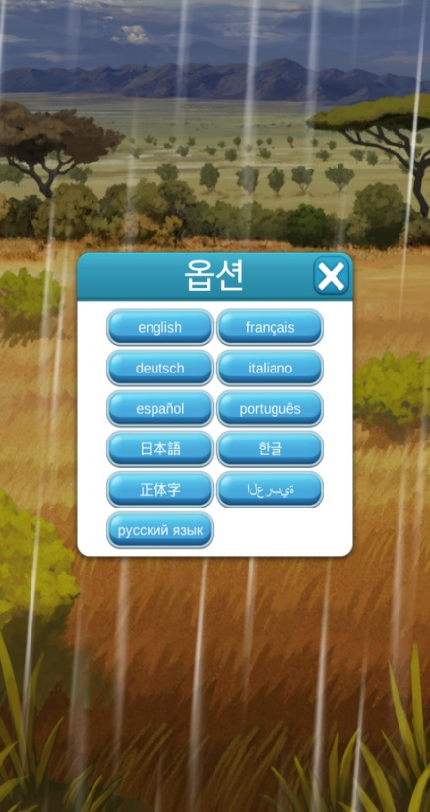
fnf.theme.sheep.desc | 코인 획득량이 영구적으로 조금 증가합니다 | 코인 획득량이 영구적으로 조금 증가합니다 | 코인 획득량이 영구적으로 조금 증가합니다
fnf.theme.sheep.name | 마시멜로우 | 棉花糖 | 棉花糖
fnf.theme.soan.desc | 코인 획득량이 영구적으로 조금 증가합니다 | 코인 획득량이 영구적으로 조금 증가합니다 | 코인 획득량이 영구적으로 조금 증가합니다
fnf.theme.soan.name | 소안이 | 小安 | 小安
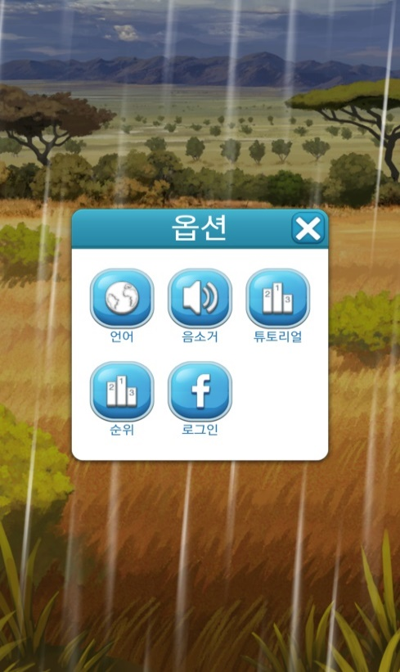
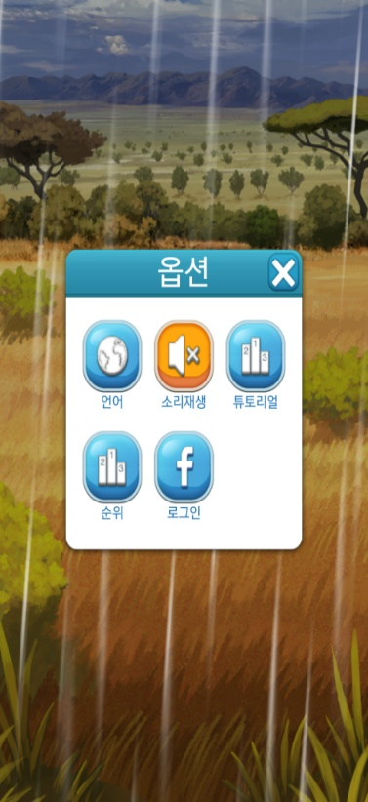
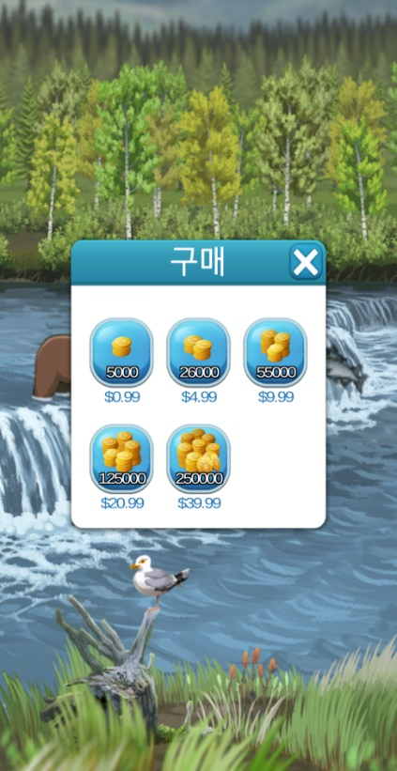
fnf.theme.welshcorgi.desc | 코인 획득량이 영구적으로 조금 증가합니다 | 코인 획득량이 영구적으로 조금 증가합니다 | 코인 획득량이 영구적으로 조금 증가합니다
fnf.theme.welshcorgi.name | 코기 | 柯基 | 柯基

fnf.ui.best | 최고점수 | 最高分數 | 最高分数
fnf.ui.buy | 구매 | 購買 | 购买
fnf.ui.credits | 만든사람 | 製作者 | 制作者
fnf.ui.home | 처음으로 | 回首頁 | 回首页
fnf.ui.language | 언어 | 語言 | 语言
fnf.ui.mute | 음소거 | 靜音 | 静音
fnf.ui.ok | 확인 | 確定 | 确定
fnf.ui.option | 옵션 | 選項 | 选项
fnf.ui.pause | 멈춤 | 暫停 | 暂停
fnf.ui.portugues | português | português | português
fnf.ui.rank | 순위 | 排名 | 排名
fnf.ui.restore | 구매복구 | 購買復原 | 购买复原
fnf.ui.retry | 다시시작 | 重新開始 | 重新开始
fnf.ui.reward | 보너스 | 獎勵 | 奖励
fnf.ui.share | 공유하기 | 分享 | 分享
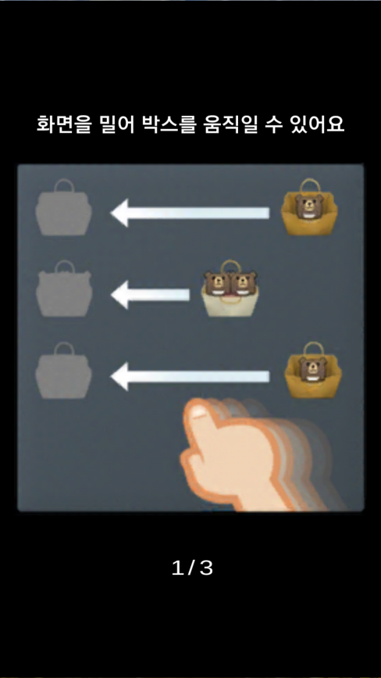
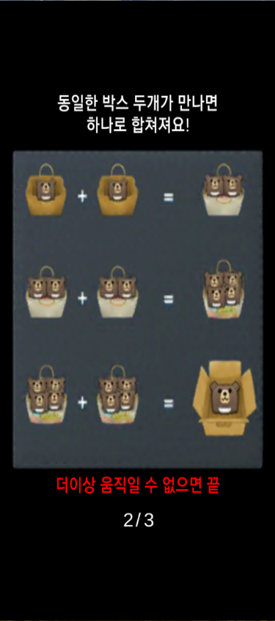
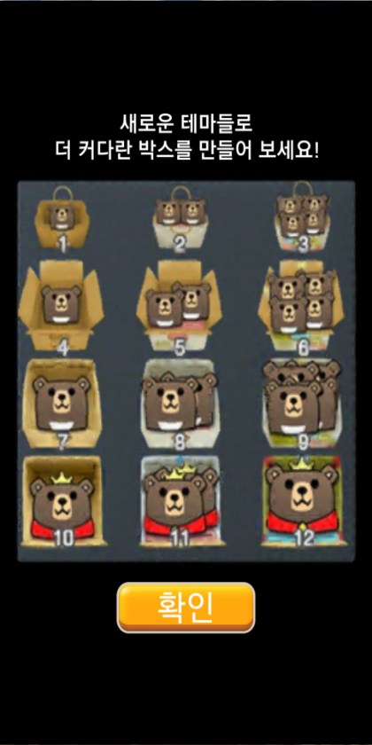
fnf.ui.start | 시작 | 開始 | 开始
fnf.ui.title | 2048 동물대소동 | 2048 動物風暴 | 2048 动物风暴
fnf.ui.tutorial | 튜토리얼 | 教程 | 教程
fnf.ui.tutorial.1 | 화면을 밀어 박스를 움직일 수 있어요 | 可以用手在螢幕上移動箱子 | 可以用手在屏幕上移动箱子
fnf.ui.tutorial.2 | 동일한 박스 두개가 만나면 하나로 합쳐져요! | 碰到兩個相同箱子時 會合成一個！ | 碰到两个相同箱子时 会合成一个！
fnf.ui.tutorial.3 | 더이상 움직일 수 없으면 끝 | 無法移動時就代表結束 | 无法移动时就代表结束
fnf.ui.tutorial.4 | 새로운 테마들로 더 커다란 박스를 만들어 보세요! | 試著以新的主題 製作更大的箱子吧！ | 试着以新的主题 制作更大的箱子吧！
fnf.ui.unmute | 소리재생 | 聲音開啟 | 声音开启

還在開發中的部分 | VICTORY | VICTORY | VICTORY
 | GAMEOVER | GAMEOVER | GAMEOVER
 | 더 이상 움직일 수 없습니다. | 無法再移動 | 无法再移动
 | 고양이손을 사용해서 박스를 지우시겠습니까? | 可以使用貓咪手來移除箱子嗎？ | 可以使用猫咪手来移除箱子吗？
 | 사용할래요!! | 我要使用!! | 我要使用!!
 | 방해되는 박스를 클릭해서 없애세요 | 請點選刪除妨礙的箱子 | 请点选删除妨碍的箱子
 | 아까워요~ 재도전해보세요 | 真可惜~請再挑戰看看~ | 真可惜~请再挑战看看~
 | 모든 등급을 완성하셨군요! 축하해요~ | 您已經完成了所有階段！恭喜~ | 您已经完成了所有阶段！恭喜~

遊戲說明 | 2048 동물대소동 | 2048 動物風暴 | 2048 动物风暴
 | 2048 동물대소동은 세상에서 가장 신나는 2048 게임입니다. | 2048 動物風暴是世界上最過癮的2048遊戲。 | 2048 动物风暴是世界上最过瘾的2048游戏。
 | 주요기능 | 主要機能 | 主要机能
 | 말랑말랑한 동물들을 손 안에서 조물조물 갖고 놀아봐요! | 趕快搜集各種可愛的動物來把玩一下吧！ | 赶快搜集各种可爱的动物来把玩一下吧！
 | 대자연과 함께하는 신나는 콤보 시스템! | 和大自然一起進行，讓人心曠神怡的Combo System！ | 和大自然一起进行，让人心旷神怡的Combo System！
 | 27종의 동물들이 기다리고 있습니다. 모으고 또 모으세요! | 總共有27種動物，等待著您來收集！ | 总共有27种动物，等待着您来收集！
 | 동물을 합칠수록 점점 커집니다. | 動物會愈組合愈大，總共有12個階段。 | 动物会愈组合愈大，总共有12个阶段。
 | 페이스북 친구들에게 게임결과를 자랑하세요. | 在臉書上和朋友們分享您遊戲的成果。 | 在脸书上和朋友们分享您游戏的成果。
 | 주의사항 | 注意事項 | 注意事项
 | 주의! | 注意！若是把APP刪除的話，所有的紀錄也會一併消失。 | 注意！若是把APP删除的话，所有的纪录也会一并消失。
 | 각종 사용 권한들은 보상형 동영상 광고 및 적절한 밸런싱을 위한 게임 통계 분석 툴에서 사용합니다. | 某些權限將被應用於獎勵式影片廣告，以及為了遊戲平衡的遊戲統計分析工具當中。 | 某些权限将被应用于奖励式影片广告，以及为了游戏平衡的游戏统计分析工具当中。
 | 2048 동물대소동은 불필요한 권한을 요구하지 않습니다. | 2048 動物風暴不會進行不必要的權限要求。 | 2048 动物风暴不会进行不必要的权限要求。

